概要図
１．処理概要

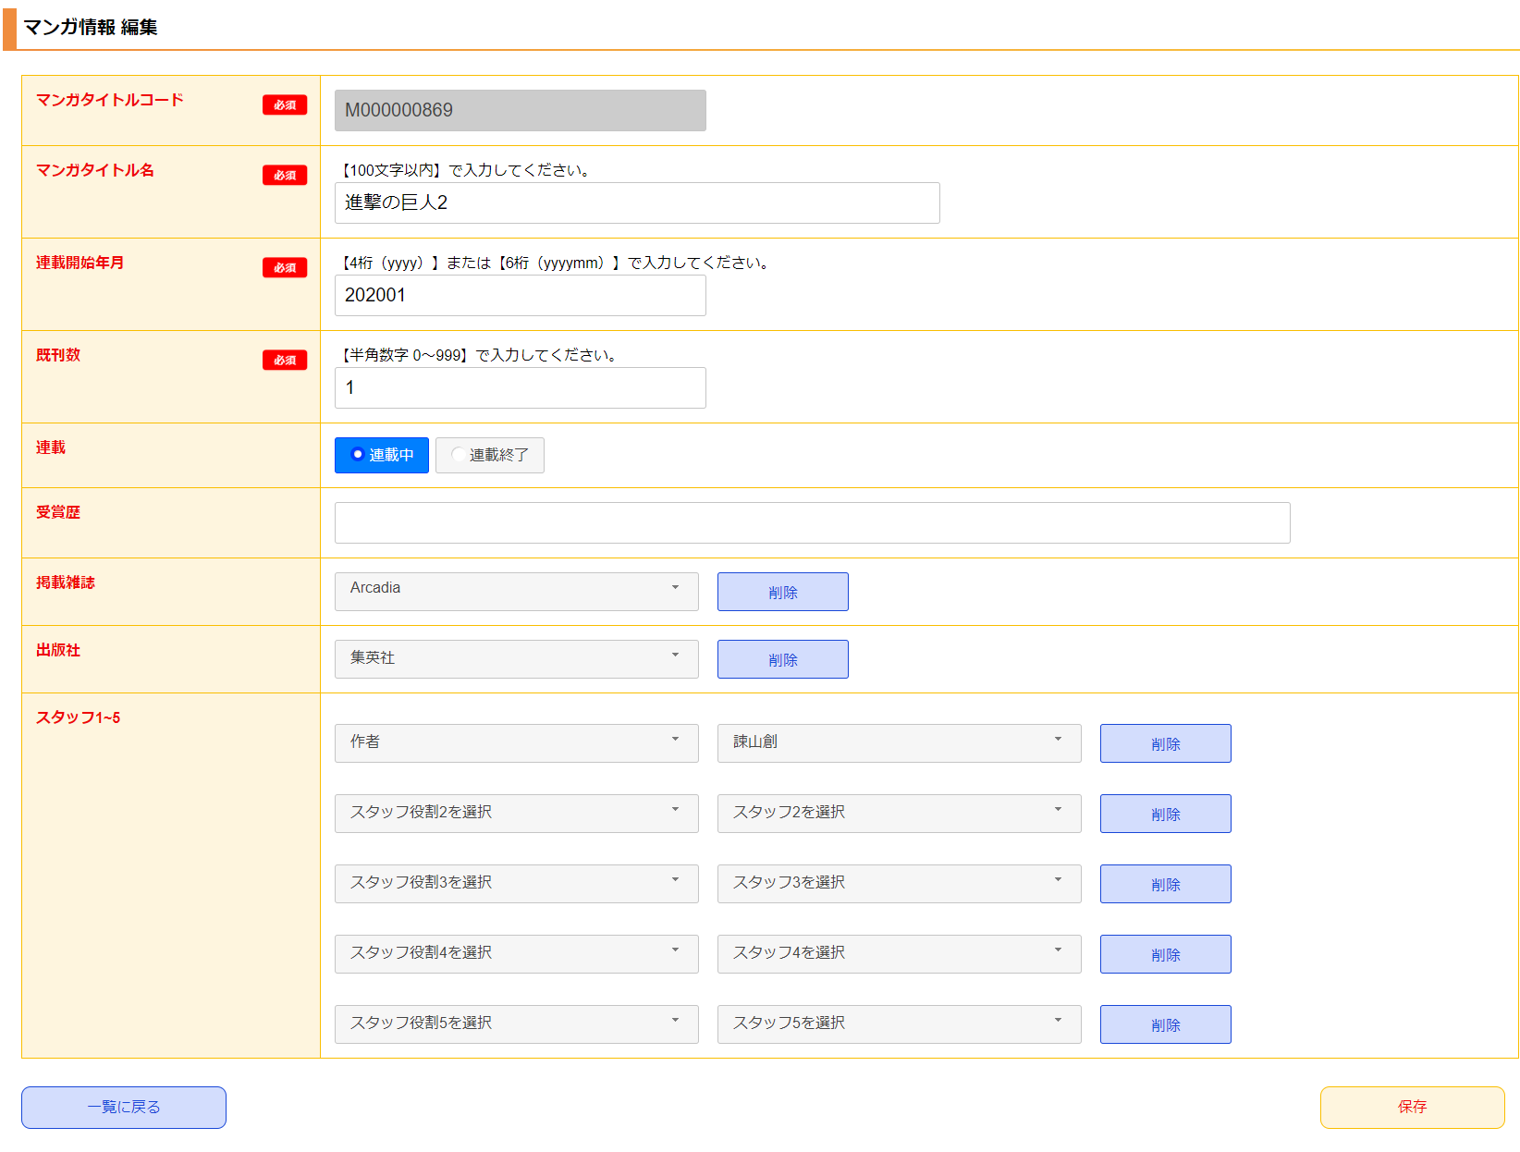
１
 | [1] | マンガ情報 編集情報入力領域
 |  | 領域説明： | マンガタイトル基本マスタ編集に必要な情報を入力する。

 |  | 要素名 |  | 説明
 |  | マンガタイトルコード |  | 「マンガタイトル基本マスタ.マンガタイトルコード」を表示する。
 |  | マンガタイトル名 |  | 「マンガタイトル基本マスタ.マンガタイトル名」の表示、入力する。
 |  | 連載開始年月 |  | 「マンガタイトル基本マスタ.連載開始年月」の表示、入力する。
 |  | 既刊数 |  | 「マンガタイトル基本マスタ.既刊数」の表示、入力する。
 |  | 連載 |  | 「マンガタイトル基本マスタ.連載終了フラグ」の表示、選択する。
 |  | 受賞歴 |  | 「マンガタイトル基本マスタ.作品受賞歴」の表示、入力する。
 |  | 掲載雑誌 |  | 「掲載媒体マスタ.掲載媒体名」の表示、選択する。
 |  | 出版社 |  | 「出版社マスタ.出版社名」の表示、選択する。
 |  | スタッフ1~5 |  | 「スタッフ役割マスタ.スタッフ役割名」、「スタッフマスタ.スタッフ名」の表示、選択する。

 | [2] | ボタン表示領域
 |  | 領域説明： | マンガ情報一覧画面への遷移、マンガタイトル基本マスタへの編集を行う。

 |  | 要素名 |  | 説明
 |  | 一覧に戻るボタン |  | マンガ情報 一覧画面に遷移する。
 |  | 保存ボタン |  | 入力された情報でマンガタイトル基本マスタを編集し、マンガ情報 一覧画面に遷移する。

2

3
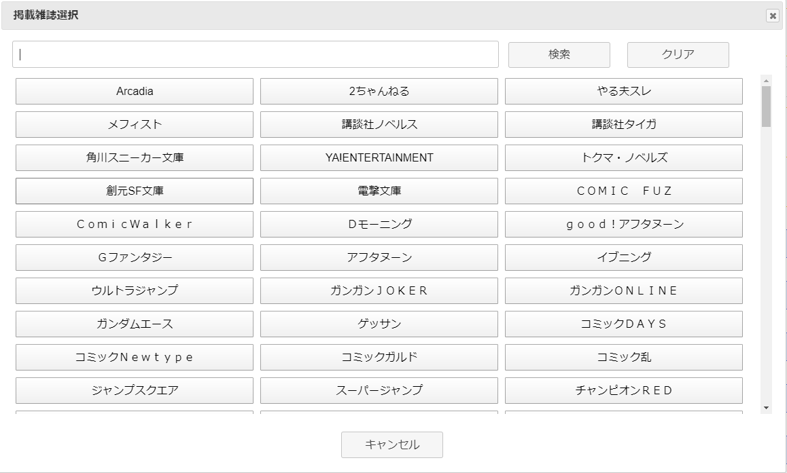
 | [3] | モーダル領域
 |  | 領域説明： | 検索キーワードをもとに登録情報をモーダルで表示する。モーダルオープン時は全検索を行う。
 |  |  | 表示されたボタンをクリックすることで、マンガ情報 新規登録情報入力領域にデータを渡す。
 |  |  | 掲載媒体、出版社、スタッフ役割、スタッフ名をモーダル領域で表示可能。

 |  | 要素名 |  | 説明
 |  | 検索キーワード入力欄 |  | 検索するキーワードを入力するテキストボックス。
 |  | 検索ボタン |  | 入力されたキーワードから登録情報を検索する。検索結果は選択ボタンとして表示。
 |  | クリアボタン |  | 入力欄を空欄にして、全検索を行う。
 |  | 選択ボタン |  | フォーム画面にデータを渡し、モーダルを閉じる。
 |  | キャンセルボタン |  | モーダルを閉じる。

